Planilha1
LOGAR
Usuario | Senha
Maria | 1234
Laricia | 6666
Maria | 1234
SAIR
Maria | 1234
Maria | 1234

 |  | Maria | Ana | Laricia
 |  | 1234 | 4444 | 6666

IMCcrianças
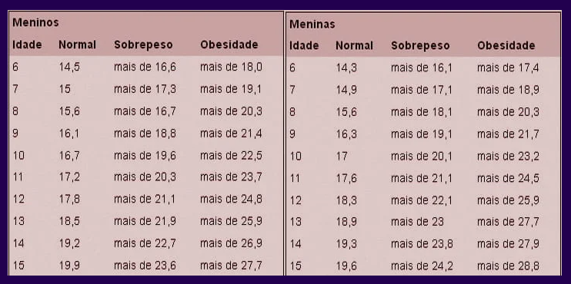
CALCULAR
Nome | Gênero | Idade | Peso | Altura | Imc | Status | Magro
 |  |  |  |  |  |  | Normal
 |  |  |  |  |  |  | Sobrepeso
 |  |  |  |  |  |  | Obesidade

